Sheet1
0 | Основное направление | Категория нарушения | Категория нарушений | Подрядная организация | Описание нарушения | Комментарий | Широта | Долгота
1 | Экология | Обучения и инструктажи_ | Акт-предписание* | ГорИнжПроект(?) | Сошпа | Гпч |  |  | 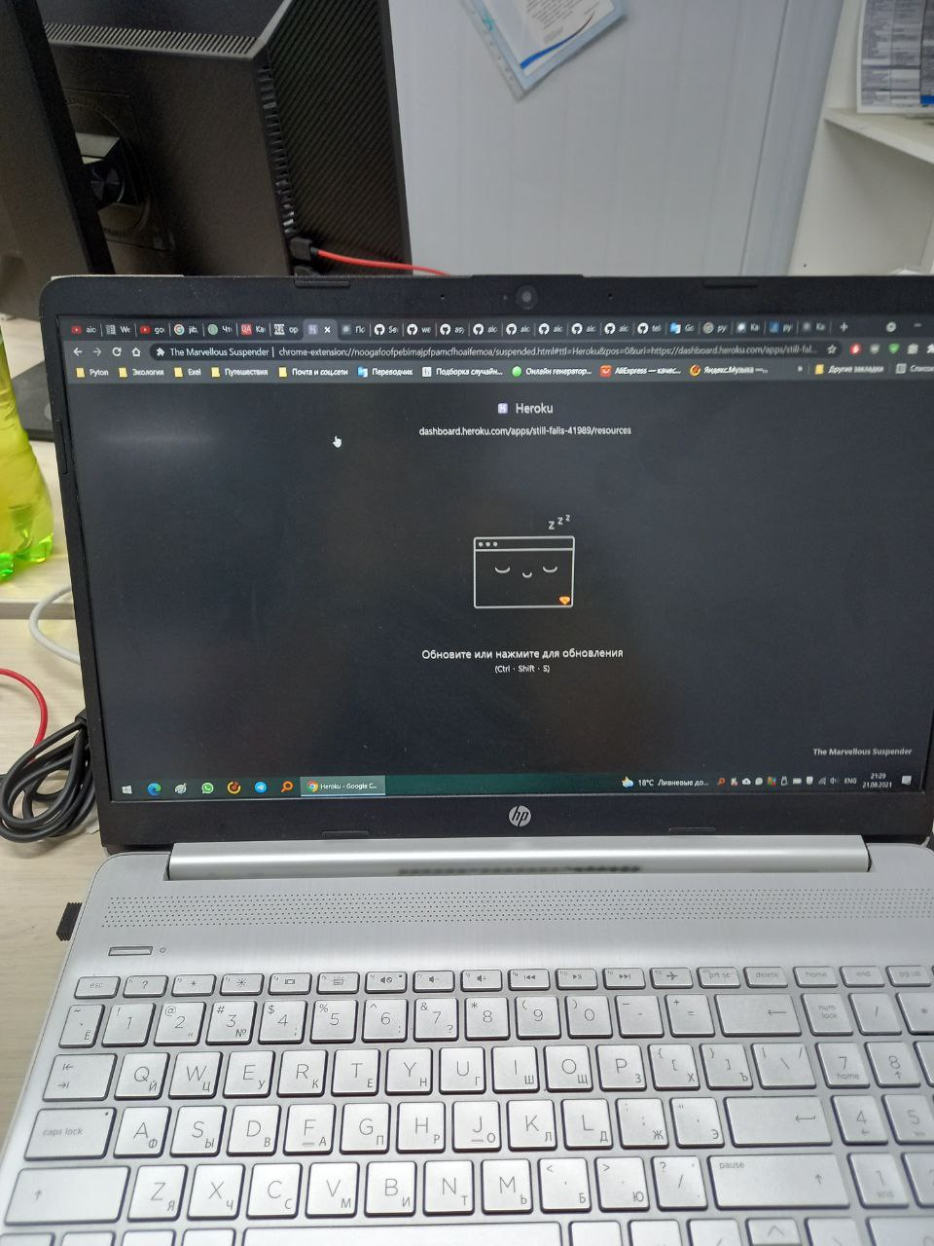
2 | Охрана труда | Складирование материалов ГСМ_ | Акт-предписание* | ГорИнжПроект(?) | Попп | Рраа

